权限角色
获取用户角色 |  |  |  |  |  |  |  |  |  | permissionType(角色代码)

请求地址 |  | 请求方式 | 参数 |  | 参数说明 |  |  | 返回结果 |  | 业务员 | salesman
/user_listPermissionModel.action |  | POST | userId |  | 当前登录用户Id |  |  | state | 1为成功，2为失败 | 业务主管 | salesman_manager
 |  |  | token |  | 令牌 |  |  | token | 下次请求的令牌 | 财务员 | finance
 |  |  | myTeamId |  | 企业码 |  |  | result(json数组) |  | 财务主管 | finance_manager
 |  |  |  |  |  |  |  | permissionType | 角色代码 | 后勤人员 | logistics
 |  |  |  |  |  |  |  |  |  | 后勤主管 | logistics_manager
 |  |  |  |  |  |  |  |  |  | 跟单员 | follower

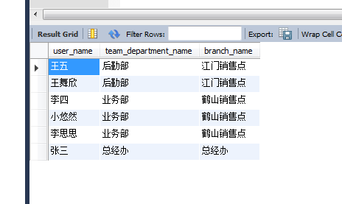

系统预设账号

角色 | 账号(手机号) | 密码
超级管理员 | 13688888888 | dggadmin |  | 张三 | 管理员
业务员 | 13311112222 | dggadmin |  | 李四 | 业务员 | 跟单员
业务主管 | 13311113333 | dggadmin |  | 李思思 | 业务主管 | 业务员 | 跟单员
财务员 | 13511113333 | dggadmin |  | 赵柳燕 | 财务人员
财务主管 | 13511112222 | dggadmin |  | 赵六 | 财务主管 | 财务人员
后勤人员 | 13211112222 | dggadmin |  | 王五 | 后勤人员 | 跟单员
后勤主管 | 13211113333 | dggadmin |  | 王舞欣 | 后勤主管 | 后勤人员 | 跟单员

 | 15224637863
 |  |  | 大悠然 |  | 业务主管 | 业务员 | 跟单员

